ARANCELES
AUTOMOTORES |  |  |  | MOTOVEHÍCULOS
0 Km | NACIONAL | IMPORTADO |  | 0 Km | NACIONAL | IMPORTADO
 | 1.00% | 1.00% |  | menor a | 1.00% | 1.00%
Mínimos | $ 15,800 | $ 21,300 |  | 105CC (inclusive) | $ 8,500 | $ 8,500
 |  |  |  | + de 105CC a | 1.00% | 1.00%
TRANSFERENCIAS |  |  |  | 250CC (inclusive) | $ 8,500 | $ 8,500
10 AÑOS | 1.00% | 1.00% |  | más de | 1.00% | 1.00%
2013-2023 | $ 13,100 | $ 13,100 |  | 250CC | $ 8,500 | $ 8,500
20 AÑOS | 1.00% | 1.00%
2003-2013 | $ 13,100 | $ 13,100 |  | TRANSFERENCIAS | NACIONAL | IMPORTADO
+ DE 20 AÑOS | 1.00% | 1.00% |  | hasta | 1.00% | 1.00%
 | $ 13,100 | $ 13,100 |  | 105CC (inclusive) | $ 6,000 | $ 6,000
 |  |  |  | de 105CC | 1.00% | 1.00%
Inscripción Inicial c/R.U.T.A. |  | $ 75,000 |  | a 250CC | $ 6,000 | $ 6,000
Transferencia c/R.U.T.A. |  | $ 60,000 |  | más de | 1.00% | 1.00%
 |  |  |  | 250CC (inclusive) | $ 6,000 | $ 6,000

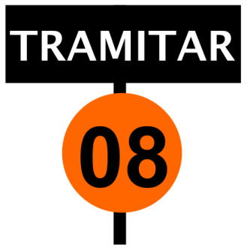
 | CONCEPTO |  | AUTOS | MOTOS
TÍTULO |  |  | $ 2,580 | $ 1,850
CÉDULA |  |  | $ 5,290 | $ 2,040
ENVIO / PEDIDO DE LEGAJO |  |  | $ 710 | $ 580
CERTIFICACIÓN |  |  | $ 1,300 | $ 1,010
CERTIFICACIÓN C/ACREDITACIÓN |  |  | $ 1,630 | $ 1,310
CONSULTA DE MULTAS |  |  | $ 650 | $ 505
RENTAS |  |  | $ 650 | $ 505
MORA DE FIRMA |  |  | 20% | $ 970
LEVANTAMIENTO DENUNCIA DE VENTA |  |  | $ 710 | $ 580
REHABILITACION PARA CIRCULAR |  |  | $ 1,220 | $ 970
 |  |  |  |  | www.tramitar08.com.ar
FORMULARIO |  | AUTO | MOTO |  | www.tramitar08.com
ST 02 |  | $ 7,000 | $ 5,300
ST 03 |  | $ 7,000 | $ 5,300
ST 04 |  | $ 7,000 | $ 5,300 | Vigencia | 2026-01-01
ST 08 / 08-D |  | $ 10,000 | $ 5,600
ST 12 |  | $ 10,000 | $ 5,600 | Los precios de los formularios son
ST 13 |  | $ 7,000 | $ 7,000 | para todos los clientes
Form 31 J |  | $ 6,700 | $ 6,700 | y son proporcionados por FORAM
Form 59 / 59-D |  | $ 6,700 | $ 6,700 | * Precios formularios actuales
TP / TPM |  | $ 6,700 | $ 5,300
M

SELLADOS ROSARIO
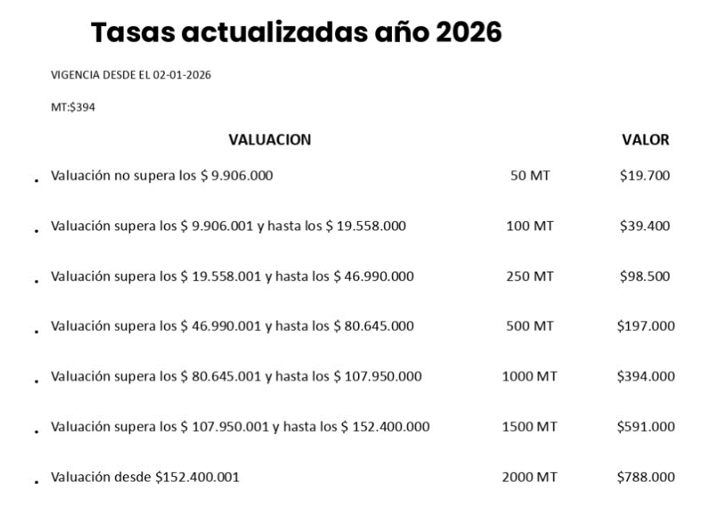
ROSARIO - VALUACION | COSTO | SELLADO
hasta 9.906.000 (50 MT) | $ 42,000 | $ 19,700
9.906.001 a 19.558.000 (100 MT) | $ 65,000 | $ 39,400
19.558.001 a 46.990.000 (250 MT) | $ 125,000 | $ 98,500
46.990.001 a 80.645.000 (500 MT) | $ 225,000 | $ 197,000
80.645.001 a 107.950.000 (1000 MT) | $ 425,000 | $ 394,000
107.950.001 a 152.400.000 (1500 MT) | $ 625,000 | $ 591,000
mayor a 152.400.001 (2000 MT) | $ 825,000 | $ 788,000

